绩效明细
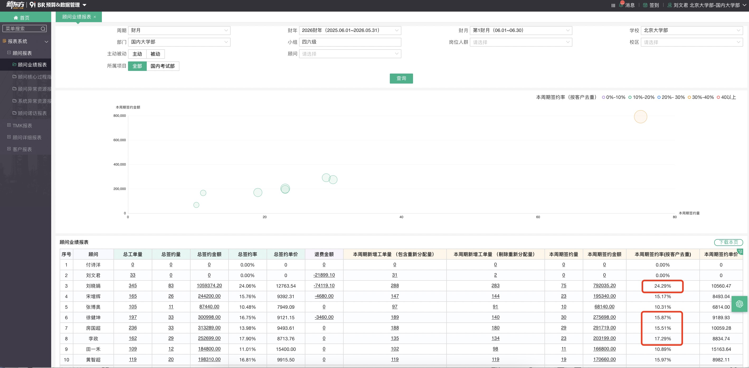
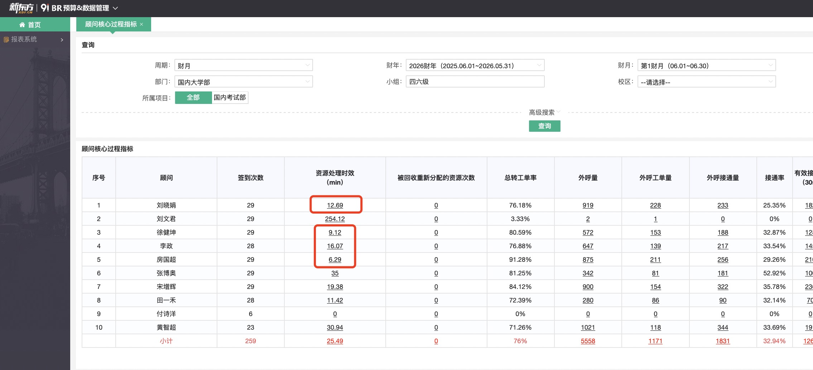
四六级 |  |  | 资源处理时效（10） |  |  |  | 老带新签约人头（30） |  |  |  | 6月新增资源签约率（60） |  |  |  | 合计得分 | 发放比例 | 月度绩效标准 | 月绩效应发
工号 | 顾问 | 备注 | 目标 | 数据 | 完成率 | 得分 | 目标 | 完成 | 完成率 | 得分 | 目标 | 完成情况 | 完成率 | 得分
004192 | 刘晓娟 | / | 60min | 12.69 | 完成 | 10 | 7 | 3 | 43% | 13 | 22% | 24.29% | 110% | 60 | 83 | 83% | 2000 | 1660
590299 | 徐健坤 | / | 60min | 9.12 | 完成 | 10 | 7 | 5 | 71% | 21 | 22% | 15.87% | 72% | 43 | 75 | 75% | 2000 | 1500
594606 | 房国超 | / | 60min | 6.29 | 完成 | 10 | 7 | 1 | 14% | 4 | 22% | 15.51% | 71% | 42 | 57 | 0% | 2000 | 0
594605 | 李政 | / | 60min | 16.07 | 完成 | 10 | 7 | 0 | 0% | 0 | 22% | 17.29% | 79% | 47 | 57 | 0% | 2000 | 0
608630 | 宋增辉 | 新人第二个月保护期打满 |  |  |  |  |  |  |  |  |  |  |  |  | 100 | 100% | 2000 | 2000
608617 | 田一禾 |  |  |  |  |  |  |  |  |  |  |  |  |  | 100 | 100% | 2000 | 2000
608681 | 张博奥 |  |  |  |  |  |  |  |  |  |  |  |  |  | 100 | 100% | 2000 | 2000
343549 | 黄智超 | 新人第一个月保护期打满 |  |  |  |  |  |  |  |  |  |  |  |  | 100 | 100% | 2000 | 2000

